상품제안서
그레이스 디저트스푼 빙수스푼 1P | 상품코드: S43104

 |  |  |  |  |  |  | 02-713-8555 | www.synergygift.co.kr
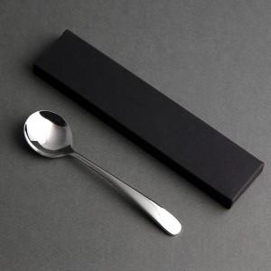

【상세/제작정보】

【인쇄/포장옵션】 | 레이저 / 포장불가능

【공급단가】 | 수량 | 200~ | 500~ | 1,000~ | 3,000~ | 10,000~
*VAT별도 | 단가 | 2,260원 | 2,130원 | 2,090원 | 2,060원 | 1,980원

【상품 URL】 | https://www.synergygift.co.kr:443/src/goods_detail.php?gdno=43104

